2 Bezettingsmeting
Bijlage 2: Bezettingsmeting

Indien beschikbaar worden de resultaten van de bezettingsmeting hieronder aangeleverd door Het Facilitair Bedrijf. Indien niet voorhanden, kan er eventueel nog een (manuele) bezettingsmeting door Het Facilitair Bedrijf worden uitgevoerd. De resultaten hiervan zullen nadien worden toegevoegd aan het sjabloon en in bilateraal overleg worden besproken. |  | Toelichting Entiteit

Toelichting :
Het aantal werkplekken bekomen via de berekening vanuit het behoeftesjabloon is een theoretische berekening en eveneens een momentopname. Via bezettingsmetingen wordt het aantal gevraagde werkplekken vergeleken met de praktijk. Doel is om na te gaan of de reële aanwezigheid op kantoor van een entiteit in lijn ligt met de theoretische cijfers. Deze toets zullen we structureel en periodiek uitvoeren. Het Facilitair Bedrijf kan altijd een aanpassing van het aantal werkplekken initiëren. Voor de bezettingsmetingen is het uitgangspunt dat de gemiddelde gelijktijdige bezetting (van een aantal voor meting relevante maanden) van de medewerkers van een entiteit op de piekdagen (maandag, dinsdag en donderdag), voldoende moet zijn als maximaal aantal toegewezen werkplekken in de toegewezen zone.

Resultaat meting:
wordt aangevuld door Het Facilitair Bedrijf indien van toepassing
Is een bezettingsmeting beschikbaar : | JA / NEEN
Datum bezettingsmeting :
Periode waarop de metingen betrekking hebben :
Locatie van de bezettingsmeting :

Gegevens print screen :
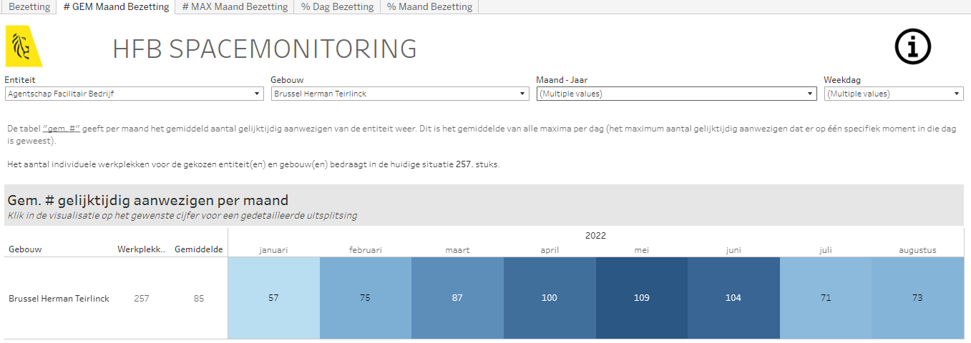

Extra informatie :

Conclusie van de bezettingsmeting :

